Eerste conclusie
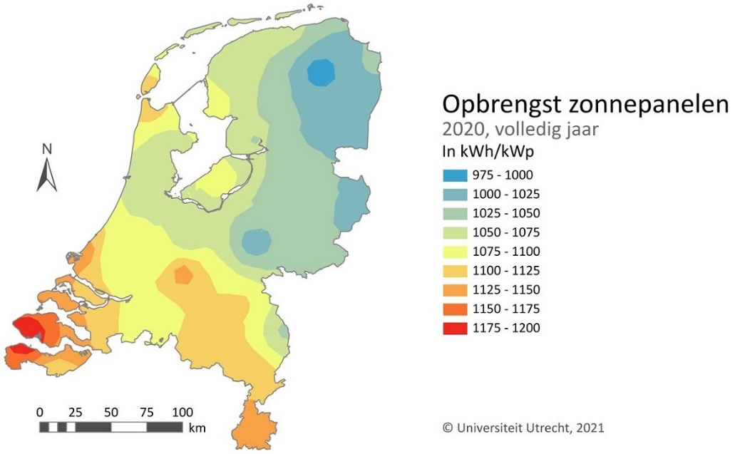
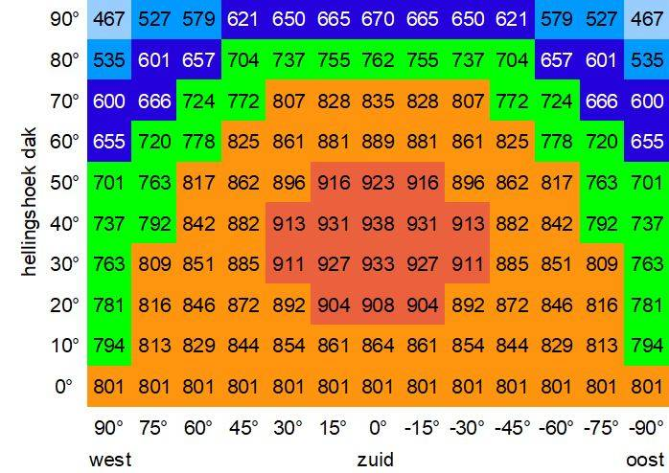
 |  | 2023 |  | 2025 |  | 2030
 |  | Verbruik | Piekwaarde | Verbruik | Piekwaarde | Verbruik | Piekwaarde
 | Bus remise | 17,500 MWh | 5,150 kVA | 21,000 MWh | 6,000 kVA | 31,500 MWh | 9,024 kVA
 | Gemeente wagenpark | 800 MWh | 250 kVA | 5,000 MWh | 1,589 kVA | 10,000 MWh | 3,137 kVA
 | Gemeente kantoren | 150 MWh | 100 kVA | 900 MWh | 100 kVA | 900 MWh | 100 kVA
 | Sligro | 3,200 MWh | 1,000 kVA | 5,000 MWh | 1,500 kVA | 16,500 MWh | 4,850 kVA
 | Huisvesting Wonen Breburg | 375 MWh | 150 kVA | 3,750 MWh | 150 kVA | 3,750 MWh | 150 kVA

 | Totaal | 22,025 MWh | 6,650 kVA | 35,650 MWh | 9,339 kVA | 62,650 MWh | 17,261 kVA

* | 27-1 afstemming Paul. Huisvesting: 150 woningen*2500 kWh/ 1000. Voor de huisvesting van 3750 MWh vertaal ik dat naar ongeveer 1000 woningen met een verbruik van 3500 tot 4000kWh per huishouden per jaar. Elk huis krijgt een 8kVA = 1x 35A aansluiting, maar door de ongelijkheid in belasting, enkele piekbelastingen en verder lage belasting (rond 10kWh per dag) dat is een gemiddelde van 450W, met een gemiddelde marge van 2x, of 3x zou dit neerkomen op een aansluiting op Middenspanningsniveau van 900kVA of 1350kVA.
** | 27-`1 Afstemming Paul. Verbruik kantoren: 2877mm2 kantoor à 50kWh/m2 = 143,85 MWh per jaar, geeft een piek van 90 tot 100kVA dus een aansluitwaarde 3x 160A 400V In het overzicht beneden heb ik voor het kantoor als continue bedrijf gerekend. Bij de piekwaarde van 293kVA hoort een verbruik van 500 MWh in plaats van 900MWh

 | Om alle benodigde elektrische energie met zonnepanelen op te wekken zijn ongeveer 3 panelen van 350Wp
 | per MWh energie nodig. Dus voor 2023 ruim 67.000 PV panelen. Voor 2025 ruim 95.000 PV panelen en
 | voor 2030 meer dan 175.000 PV panelen.
 | Als je niets doet, volgt het piekvermogen (= aansluitwaarde) de trend van de benodigde, stijgende hoeveelheid
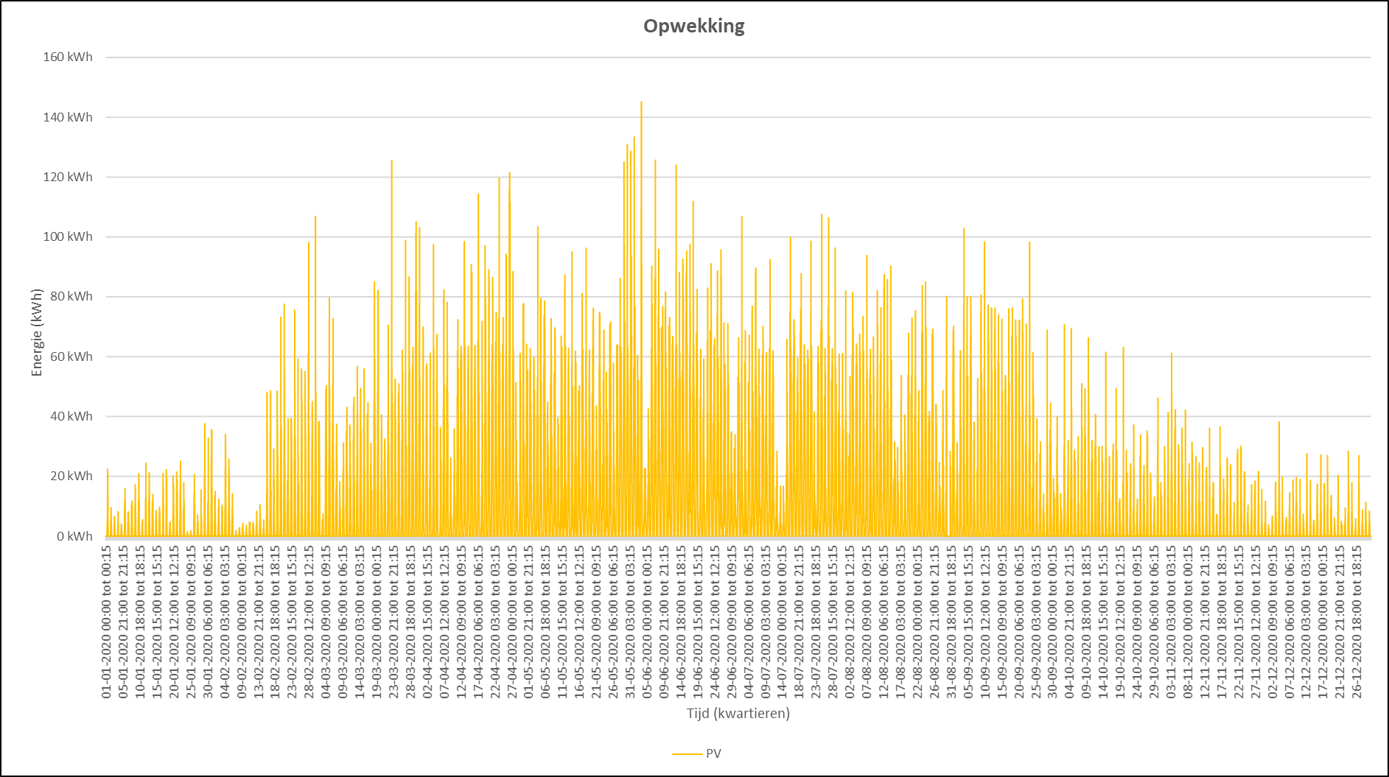
 | elektrische energie (Verbruik in MWh per jaar)
 | Echter door niet alle energie door het openbare netwerk te laten lopen en vooral te zorgen dat bij de piekvraag
 | deze niet via het openbare net hoeft te lopen, kan de netbelasting = maximale aansluitwaarde worden verlaagd.
 | Dit kan worden gedaan door slim laden en daarmee verlagen van de pieken (verbruiksoptimalisatie) of door
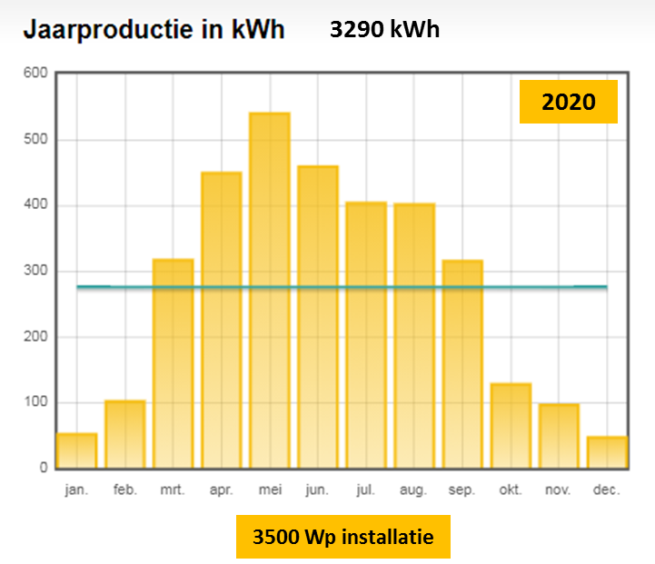
 | opslag van Zonne energie op momenten dat deze net nodig is en deze opgeslagen energie te gebruiken bij
 | piekvragen (aanbod optimalisatie door tijdelijke opslag in batterijen)

 | De opbrengst van PV panelen is afhankelijk van de plaats tov van de zon. Dit varieert al binnen Nederland,
 | maar ook de hoek waaronder de zonnestralen worden gevangen ( de zgn tabel van Hespul).
 | Daarnaast is de opbrengst seizoensafhankelijk.
 | De plaats in Nederland is vast en de hoek waaronder de zonnestralen worden gevangen kan worden |  |  |  |  |  |  |  | Kwartieropbrengst 1000 PV panelen gemeten in 2020
 | geoptimaliseerd, maar de verdeling over de seizoenen blijft variabel.
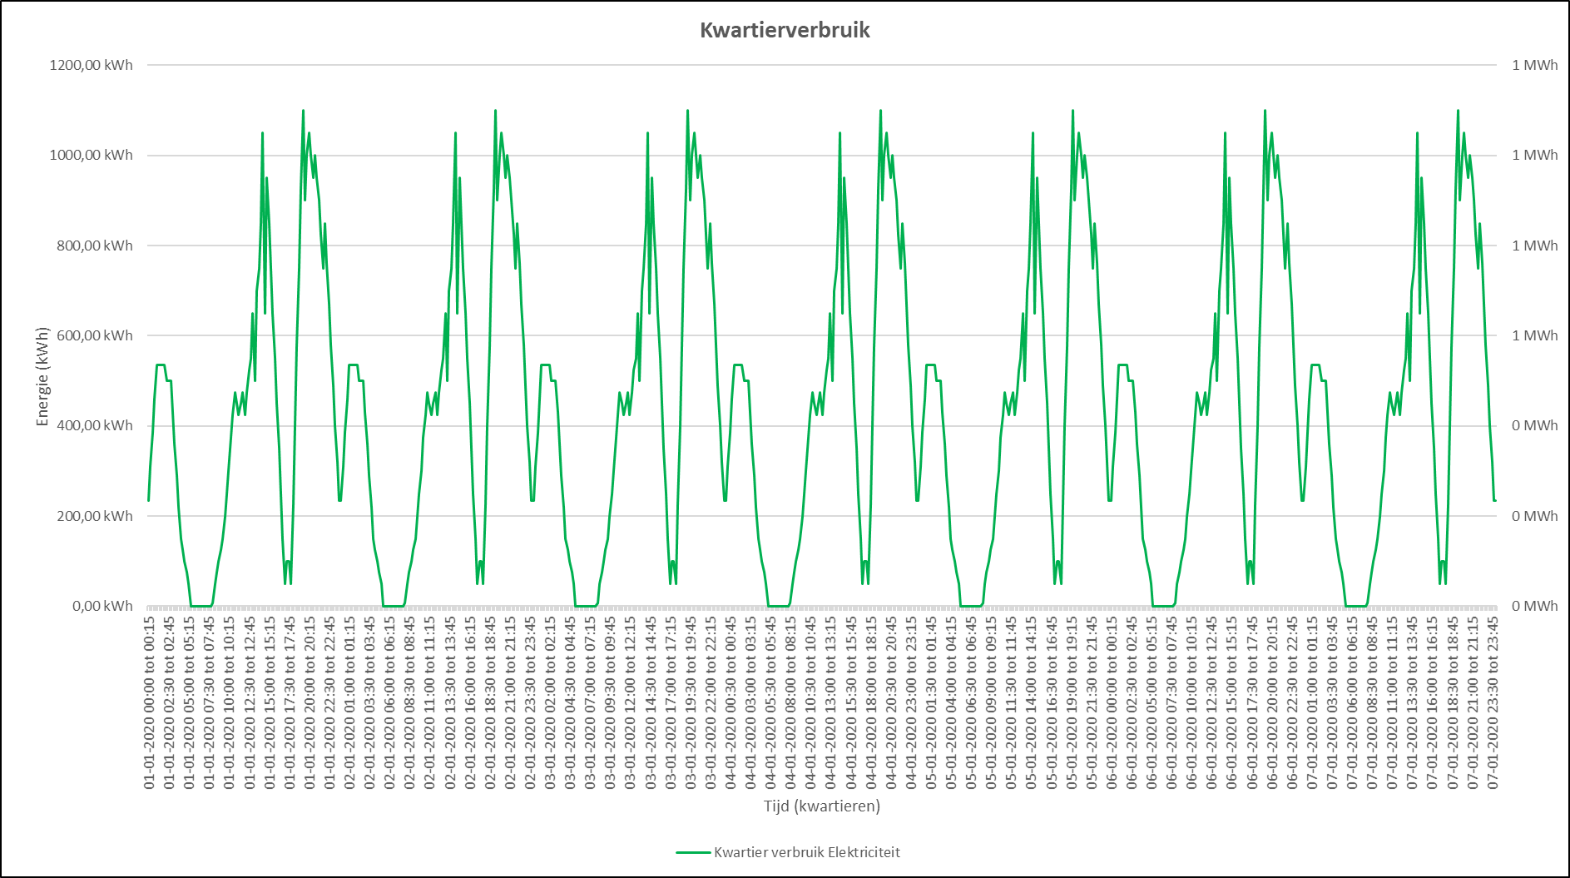
 | Het verbruik van elektriciteit is voor de meeste gebruikers in deze setting waarschijnlijk dagelijks hetzelfde,
 | maar over de dag verspreidt wisselend (zie kwartiergebruik buslaadstation)
 | Indien ook de de verwarming van gebouwen via warmtepompen elektrisch gedreven wordt, zal het energieverbruik
 | niet alleen een dag/nacht ritme hebben, maar ook een seizoensgebonden ritme krijgen.
 | Het energieverbruik voor vervoer (bussen en vrachtwagens) zal waarschijnlijk veel groter zijn dan het energie-
 | verbruik voor verwarming, waardoor het dagelijkse ritme van het vervoer de voornaamste component in het
 | energieverbruik zal blijven. Zowel in de zomer als in de winter.
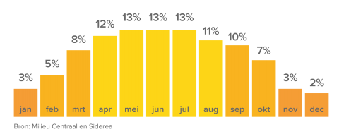
 | Het dag/nacht ritme zal in zonrijke periodes met een tijdelijk buffer (batterij) kunnen worden overbrugd. Het
 | seizoensritme heeft een dusdanig grote tijdelijke opslag nodig (zomerse opwek bewaren voor de winter) dat |  |  |  |  |  |  | Kwartiergebruik buslaadstation over 7 dagen, zonder rekening te houden met weekend
 | de grootte van de batterij niet meer economisch haalbaar is. De grootte van de batterij voor overbrugging van
 | het dag/nacht ritme zal bepaald moeten worden en dan kan bekeken worden of dit economisch haalbaar is.

 | Uitgaande van een busdienstregeling die het hele jaar hetzelfde is, zal per maand 8,25% (1/12 van het jaar)
 | aan energie nodig zijn, terwijl in januari slecht 3% van de PV opbrengst en in juni 13% wordt opgewekt. |  |  |  |  |  |  |  |  | Gemiddelde Jaarroductie PV panelen, verdeeld over de maanden
 | Voor januari zou je dus 8,25/3 = 2,75x zoveel PV panelen nodig hebben voor voldoende energie, maar dan zou je |  |  |  |  |  |  |  | Het doel van de energietransitie is naast schoon ook betrouwbaar en betaalbaar en zeker voor deze laatste
 | in juni 2,75*13/8,25 = 4,3 x zoveel energieopwekken dan noodzakelijk. Maar dat betekent ook 2,75 x 175000 |  |  |  |  |  |  |  | twee is nader onderzoek noodzakelijk. Door de tijd zullen oplossingen goedkoper worden, maar een bepaald
 | is ruim 480.000 PV panelen. Die kun je nooit kwijt (240 voetbalvelden vol). |  |  |  |  |  |  |  | niveau zal het nooit onderschreiden.

 | Met een jaarverbruik van 31.500 MWh elektriciteit, betekent een dagverbruik van ruim 86 MWh. Met een onbalans |  |  |  |  |  |  |  | Onderzoek zal nodig zijn naar een betere inschatting van het verbruik en de mogelijkheden om de onbalans
 | tussen opwek en verbruik zal een opslag van de helft, of een kwart van deze energie in een batterij (tussen april |  |  |  |  |  |  |  | te herstellen. Waterstof, Batterij, warmte opslag, extra flexibele verbruikers, etc.
 | en september) een batterij van 20 tot 40MWh betekenen (de echte waarde zal uit simulatie berekeningen |  |  |  |  |  |  |  | Daarnaast ook een optimale grootte van het zonnepark, zodat er optimaal gebruik kan worden gemaakt,
 | moeten worden uitgerekend). Een batterij van 1MWh kost rond de €300.000,-- en is zo groot als een 40voets |  |  |  |  |  |  |  | zonder energie weg te gooien, in combinatie met opslag en inkoop van energie.
 | zeecontainer. Reken maar uit hoe groot een batterij van 20 of 40MWh groot is en kost. Dit zijn niet de oplossingen |  |  |  |  |  |  |  | Nul op de meter zonder dat er aan het net kan worden teruggeleverd zal hoogstwaarschijnlijk niet mogelijk zijn.
 | die de business sluitend maken.

 | Aansluitvermogen: Voor de 150 huisaansluitingen voor kleine tijdelijke huizen met een gemiddeld verbruik van 2500kWh per jaar wordt het piekvermogen per woning bepaald door de maximaal aan te sluiten verbruikers. De grootste verbruikers zijn de wasmachine (2,5kW), de friteuse (3kW) en soms een koffiezet apparaat of ander huishoudapparaat. In totaal worden huishoudens met 1x35A = 8kVA of 3x 25A = 17,5kVA uitgerust. De 1x35A (8kVA) is voor de meeste mensen voldoende, behalve als er een extra groot elektrisch fornuis wordt geplaatst met een aansluitwaarde van bijv. 10kW. Aangezien het uitgangspunt is dat op gas wordt gestookt en verwarmd is dus 8kVa per huishouden voldoende. Bijgevoegd voorbeeld laat het vermogensverloop van een willekeurige dag van een huishouden (mijn huis) zien op een dag dat niet gewassen wordt. Er zijn korte pieken bij het opstaan (koffie en thee zetten) en bij het bereiden van het avondeten. Het maximum van 8kW wordt hier bij lange na niet gehaald, maar moet wel beschikbaar zijn voor wassen, strijken en andere stroomslurpers. Nu wassen en frituren niet alle mensen gelijker tijd, dus hoeft de 8kW per huishouden niet met 150 te worden vermenigvuldigd, maar kan een gelijktijdigheidsfactor worden gehanteerd. Het totale vermogen dat beschikbaar moet zijn voor de 150 kleine woningen is dus veel lager dan 150 x 8kVA. Eerder 10 tot 20% van deze waarde.

 | CO2 uitstoot: Volgens het IPPC is de gemiddelde uitstoot voor elektriciteit (okt 2020) in Nederland 397 gCO2eq/kWh gebaseerd op het feit dat in Nederland de elektriciteit voornamelijk uit gas, kolen en windturbines komt. Op windrijke dagen zakt de CO2-emissie naar 250g/kWh. Bij wind luwe werkdagen kan deze stijgen tot boven 500 g/kWh. Ook voor duurzame bronnen is volgens het IPCC de uitstoot niet nul, vanwege het produceren van de benodigde installaties en het onderhoud daarvan. Voor waterkracht 24 gCO2eq/kWh; voor wind 11 gCO2eq/kWh; voor zon 45 gCO2eq/kWh; voor biomassa 230 gCO2eq/kWh en voor nucleair 12 gCO2eq/kWh. Door de toepassing van opwek van elektriciteit door zonnepanelen valt dus nog veel te bereiken. Nul op de meter is dus niet hetzelfde als nul CO2 uitstoot.

Gemeentelijke gebouwen
GEMEENTELIJKE GEBOUWEN |  |  | 2023 | 2023 | 2025 | 2025 | 2030 | 2030
Verbruik in KW Piek | Dag | Nacht | Verbruikprofiel dag | Verbruiksprofiel nacht | Verbruikprofiel dag | Verbruiksprofiel nacht | Verbruikprofiel dag | Verbruiksprofiel nacht
Kantoorruimte |  |  | 293 |  | 293 |  | 293
Paul, van kwh naar KW piek inschatting?? |  |  | 143,850

Opwek | kWh
S3 minimaal - kantoor eigen gebruik | 187,005
S2 medium - alle daken | 5,491,265
S1 maximaal - alle daken en solar carport voor parkeergedeelte | 6,537,765

Aansluiting |  |  | ?

Wettelijk
BENG normen

Ambities
Voorstellen BREEAM keurmerk: dit richt zich op efficiënt grondstoffengebruik en circulariteit

Aanname
De maximale energiebehoefte in kWh per m2 gebruiksoppervlak per jaar cf BENG 1, kantoorgebouw >100 m2 BVO, is 50 kWh per m2
https://www.vereniging-bwt.nl/werkgroep-gezondheid-en-energiezuinigheid/nieuws/2019/1/beng-vanaf-1-1-2020
Van kWh per m2 naar KW piek t.b.v. bepalen benodigde vermogen - rekening houdend met kantoortijden van 8.00-17.00, is 2.040 uur
Vuistregel (Paul Hoorens): Op 10.000 m2 dak , 1.300 MWh opwek mogelijk. Per 100 m2 dak 13.000 kWh
Per 7,5 m2 zon levert 1 kW Piek op
NB: Bij Energie Potentieel Scan wordt niet gekeken naar sec bruto dakoppervlakte, maar er wordt een percentage van 40% gehanteerd, wat geschikt zou zijn voor opwek van zonne-energie. - Op 10.000 m2 dak ,

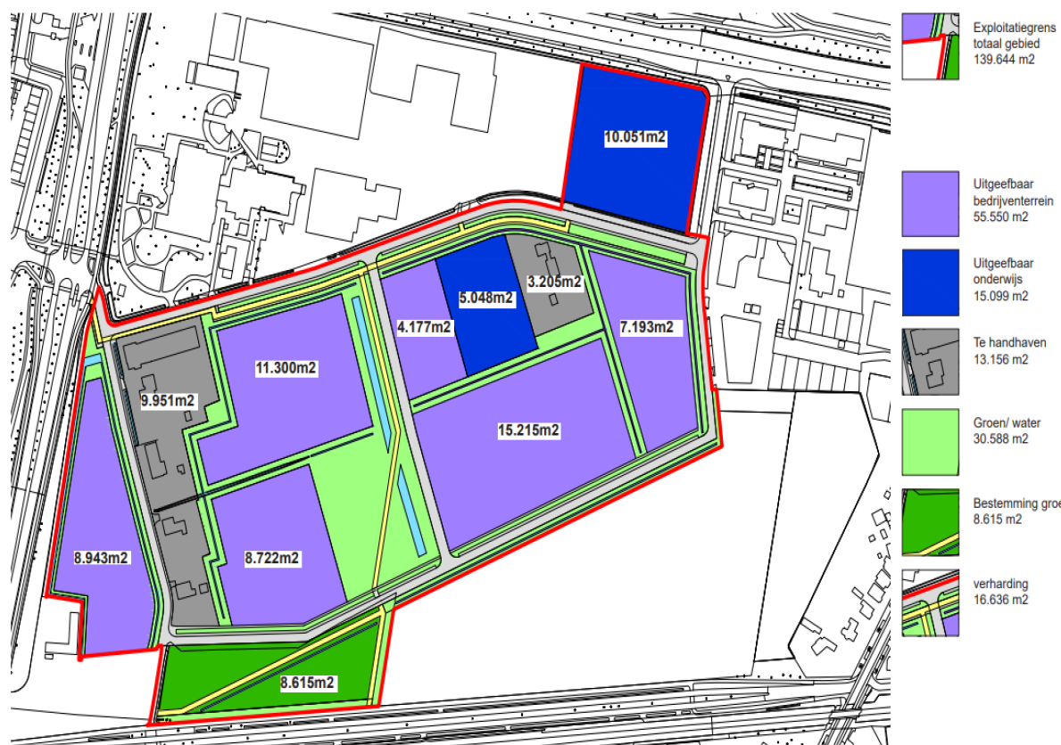
 |  |  |  | Bron: Poho Verbeter Breda
functie | hoeveel | uitgangspunt | rekenmethode
kantoorruimte (+/-930 medewerkers) | 2,877 | kengetallen | rekenmodel Servicecentrum (50% activiteit gericht werken) Uitgegaan van gezamenlijke huisvesting
parkeren medewerkers/bezoekers kantoor | 7,000 | kengetallen | 0,3 per medewerker / incl. manouvreerruimte
stalling voertuigen / opslag gereedschap/werkplaats (loods) | 9,262 | kengetallen | op basis van afmetingen voertuigen huidige wagenpark / incl manouvreerruimte
Opslag en productieruimte buiten | 11,620 | op basis van huidige omvang: afname vanwege delen ruimte | 10% afname Uitvoering / 5% afname AVS. Afdeling Werk huidig gebruik.
productieruimte/ opslag goederen en grondstoffen (loods) | 9,920 | op basis van huidige omvang: toename vanwege demontage/nascheiding/ambachten | uitbreiding van +- 2.000 m2 opgenomen
parkeerruimte bezoekers Vindingrijk | 1,050 | kengetallen | handreiking parkeernormen/ kringloopwinkel
Milieustraat 1 | 12,500 | op basis van huidige omvang + noodzakelijke extra meters | inschatting n.a.v. beleidsplan. Huidige omvang perceel milieustraat is 7.874 (exclusief toegangsweg).
Milieustraat 2 | 5,000 | op basis van huidige omvang + extra meters | inschatting n.a.v. beleidsplan. Huidige omvang perceel milieustraat is 3.750 (exclusief toegangsweg).
Groen op en overslag | 10,000 | Huidige voorziening + 1.200 extra m2 | Inschatting n.a.v. beleidsplan. Huidige omvang perceel milieustraat is 8.783 (exclusief toegangsweg)

Vuistregels
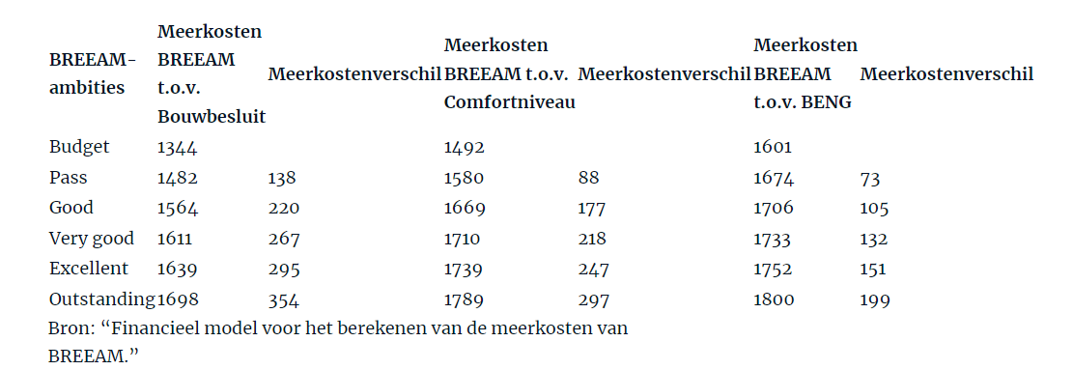
No | Vuistregels | Onderwerp | Bron
1 | Op 10.000 m2 dak , 1.300 MWh opwek mogelijk per jaar | Opwek | Intern
2 | Een paneel is gemiddeld 2,5 m2 groot. Wanneer uw dak 10 m2 is, kunt u hierop ongeveer 4 panelen plaatsen. | Panelen | https://www.asndokkum.nl/hoeveel-zonnepanelen-op-plat-dak/#:~:text=Hoeveel%20zonnepanelen%20per%20m2%20plat,hierop%20ongeveer%204%20panelen%20plaatsen.
3 | Kosten van 10 panelen zijn 5.400 euro bruto/ 4.500 netto | Kosten paneel | https://www.milieucentraal.nl/energie-besparen/zonnepanelen/kosten-en-opbrengst-zonnepanelen/
4 | Terugverdientijd zonnepanelen is 7,5 jaar | TVT paneel | https://www.essent.nl/kennisbank/zonnepanelen/wat-zijn-de-voordelen-van-zonnepanelen/terugverdientijd-zonnepanelen
5 | De emissiefactor van grijze stroom is 0,649 kg CO2 per kWh. Als we dit vermenigvuldigen met een gemiddeld jaarverbruik van 2900 tot 3000 kWh stroom veroorzaakt dit een uitstoot van 1882 tot 1947 kg CO2 per jaar. | Emissiefactor grijze stroom | https://wisenederland.nl/artikel/hoeveel-co2-uitstoot-bespaar-je-als-je-overstapt-op-groene-energie/#:~:text=De%20emissiefactor%20van%20grijze%20stroom,1947%20kg%20CO2%20per%20jaar.
6 | 0,15 euro per kWh stroom (inclusief energiebelastingen en btw). | Stroomtarief | https://www.milieucentraal.nl/energie-besparen/inzicht-in-je-energierekening/energierekening/#:~:text=De%20energieprijzen%20in%20jouw%20situatie&text=Je%20betaalt%20in%202022%20ongeveer,lagere%20energiebelasting%20voor%20stroom%20is.
7 | De maximale energiebehoefte in kWh per m2 gebruiksoppervlak per jaar cf BENG 1, kantoorgebouw >100 m2 BVO, is 50 kWh per m2 | Verbruik per m2 | https://warmtepomp-weetjes.nl/gerelateerd/beng-norm-per-1-juli-2020/
8 | Vanaf 1 januari 2021 moet alle nieuwbouw in Nederland worden opgeleverd als “bijna energieneutraal gebouw”, kortweg BENG. Dit betekent dat gebouwen nog verder geïsoleerd en luchtdicht gebouwd moeten worden. Een gebouw op BREEAM-niveau brengt extra kosten met zich mee. BREEAM-NL Nieuwbouw wordt beheerd door Dutch Green Building Council en is in Nederland hét keurmerk om nieuwbouwprojecten integraal te beoordelen op duurzaamheidsprestaties. De meerkosten van BREEAM nemen echter af naarmate de ambitieniveaus toenemen (zie tabel 5). Het niveau Outstanding behalen op Bouwbesluitniveau, vergt 354 euro per vierkante meter bvo (bruto vloer oppervlak) aan meerkosten. Om met BENG op BREEAM-budgetniveau uit te komen, is 257 euro per vierkante meter bvo aan extra aanvangskosten nodig ten opzichte van het Bouwbesluit (€ 1601 – € 1.344). | Extra investering BREEAM | https://www.cobouw.nl/duurzaamheid/nieuws/2018/03/beng-en-breeam-wat-gaat-dat-kosten-101258851?_login=1
9 | BREEAM-NL Nieuwbouw is de certificeringsmethode voor nieuwbouwprojecten. BREEAM-NL beoordeelt je project op negen verschillende duurzaamheidscategorieën: management, gezondheid, energie, transport, water, materialen, afval, landgebruik en ecologie en vervuiling. Iedere categorie draagt voor een gedeelte bij aan de totaalscore. Die score wordt uitgedrukt in sterren. Maximaal zijn er vijf sterren te behalen. | Richtlijnen BREEAM | https://www.samenenergiebesparen.nl/maatregelen/certificering/breeam/
10 | Zie voordelen o.a. duurzaamheid en operationele kosten besparing Subsidie mogelijk Voordat je met BREEAM-NL start, bepaal je eerst welke duurzame ambities je hebt voor je project. Je zoekt naar de juiste balans tussen wat financieel en technisch haalbaar is en je duurzame wensenlijst. | Opbrengsten BREEAM | https://www.breeam.nl/wat-is-breeam-nl-1
11 | Een BREEAM-NL certificaat maakt aantoonbaar dat het een duurzaam en kwalitatief hoogstaand gebouw is. Dit maakt dat u kunt besparen op operationele kosten. Dit blijkt ook uit onderzoek van de World Green Building Council: een meerinvestering in duurzaamheid wordt terugverdiend door een reductie van onder andere energiekosten, waterbesparing en onderhoud. | Opbrengsten BREEAM | https://www.facilitairjournaal.nl/breeam/
12 | Energie besparing 9% comfort en 49% voor BENG maximaal | Opbrengsten BREEAM | https://www.cobouw.nl/duurzaamheid/nieuws/2018/03/beng-en-breeam-wat-gaat-dat-kosten-101258851?_login=1 | 51% | 91%
13 | Kosten 630 kVa is 13.184, 1750 kVa is 29.427, 6000 kVa is 219.956, 10.000 kVa is 321.084 en prijs nog per meerlengte meter kabel | Kosten aansluiting | https://www.enexis.nl/zakelijk/aansluitingen/tarieven/tarievenoverzicht/eenmalige-kosten?stap=Waarvan%20wilt%20u%20de%20kosten%20weten_1_2

TIJDSLIJN
Kantelpunt tussen scenario financieel en duurzaam. Afh van Terugverdientijden en TVT in toekomst. Afschrijftermijnen per asset.
Subsidie onrendabele top
Let op: BENG normering jurisprudentie, niet volle potentie zon benutten; business case
Welke beren op de weg bij het Ieder voor zich- scenario! Argumentatie aanleveren stakeholders
Doorrekenen tbv wat realistisch is - niet te snel afvlakken

